Revenu Disponible Agricole
CALCUL DU REVENU DISPONIBLE AGRICOLE (RDA) SI INSTALLATION SOCIETAIRE
Calcul RDA en société | Année 1 | Année 2 | Année 3 | Année 4
Excédent brut d'exploitation (rémunération et MSA déduite) (1)
(+) Produits financiers court terme (2)
(+) Rémunération des associés exploitant, seulement si déduite de l'EBE (3)
(+) Revenus des fermages et des mises à disposition du foncier et des bâtiments d'exploitation détenus en propriété par les exploitants (4)
(-) Annuités d'emprunts long et moyen terme de la société (5)
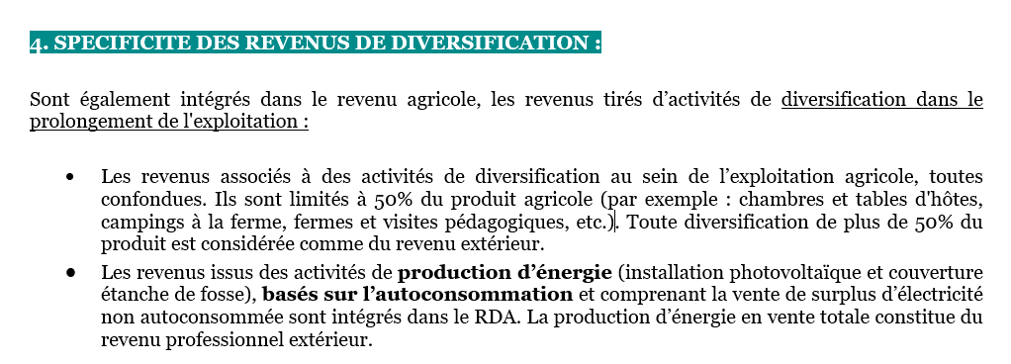
(-) Frais financiers des dettes à court terme (6)
(-) Annuités des emprunts professionnels contractés par les associés (7) Associés exploitants uniquement
(-) Impôts fonciers et primes d'assurance à la charge des associés afférents au foncier et aux bâtiments d'exploitation loués ou mis à la disposition de la société (8)
(-) La rémunération du capital des associés non exploitants (9)

Calcul du RDA de l’exploitation (10) selon les modalités suivantes : [(1) + (2) + (3) + (4)] - [(5) + (6) + (7) + (8) + (9)] | 0 € | 0 € | 0 € | 0 €

Nombre d’associés exploitants (11) | 1 | 1 | 1 | 1
Calcul du RDA par associé exploitant = (10) / (11) | 0 € | 0 € | 0 € | 0 €

CALCUL DU REVENU DISPONIBLE AGRICOLE (RDA) SI INSTALLATION EN INDIVIDUEL
Calcul RDA en Individuel | Année 1 | Année 2 | Année 3 | Année 4
Excédent brut d'exploitation (1) | 0 € | 0 € | 0 € | 0 €
(+) Produits financiers court terme (2)
(-) Annuités d'emprunts long et moyen terme (5)
(-) Frais financiers des dettes à court terme (6)

Calcul du RDA de l’exploitation (10) selon les modalités suivantes : [(1) + (2) ] - [(5) + (6)] | 0 € | 0 € | 0 € | 0 €

Calcul du RDA par associé exploitant = | 0 € | 0 € | 0 € | 0 €

Revenu Professionel Global
CALCUL DU REVENU PROFESSIONNEL GLOBAL
Calcul RDA | Année 1 | Année 2 | Année 3 | Année 4
Calcul du RDA par associé exploitant ou à titre individuel | 0 € | 0 € | 0 € | 0 €

Calcul du revenu professionnels extérieurs à l'exploitation | Année 1 | Année 2 | Année 3 | Année 4
(+) Revenus des activités extérieures salariées, artisanales, libérales* | 0 €
(+) Honoraires et rémunérations en tant qu’expert agricole pour prestations de services
(+) revenus d'activités touristiques, hors prestations de services
(+) Revenus d'entreprise de travaux agricoles
Revenus Extérieurs | 0 € | 0 € | 0 € | 0 €
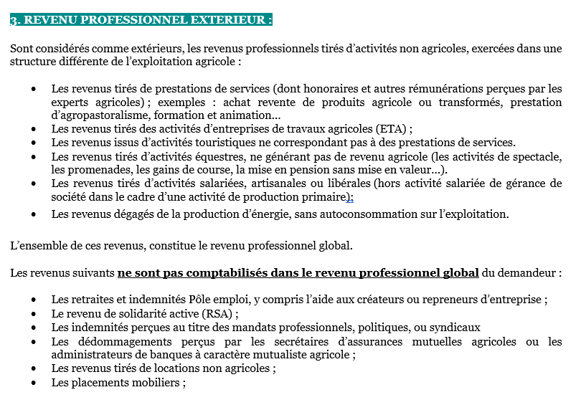
Revenu Professionnel Global du bénéficiaire | Année 1 | Année 2 | Année 3 | Année 4
Revenu Professionnel Global (RDA+Revenus Extérieurs) | 0 € | 0 € | 0 € | 0 €

Ration RDA/ RPG | #DIV/0! | #DIV/0! | #DIV/0! | #DIV/0!

RDA_pré-installation
Analyse du revenu en pré-installation :
1) Dans le cas d'une demande d'aide à titre principale, le bénéficiaire, déjà assuré comme chef d'exploitation, doit justifier avoir dégagé en moyenne sur les 3 derniers exercices un revenu agricole inférieur au SMIC.
2) Dans le cas d'une demande d'aide à titre secondaire, le bénéficiaire, déjà assuré comme chef d'exploitation, doit justifier avoir dégagé en moyenne sur les 3 derniers exercices un revenu agricole inférieur au 1/2 SMIC.
CALCUL DU REVENU DISPONIBLE AGRICOLE (RDA) SI INSTALLATION A TITRE SOCIETAIRE
Calcul RDA en société | N-3 | N-2 | N-1
Excédent brut d'exploitation après rémunération et cotisations sociales MSA (1) | 0 €
(+) Produits financiers court terme (2)
(+) Rémunération des associés exploitant (3)
(+) Revenus des fermages et des mises à disposition du foncier et des bâtiments d'exploitation détenus en propriété par les exploitants (4)
(-) Annuités d'emprunts long et moyen terme de la société (5)
(-) Frais financiers des dettes à court terme (6)
(-) Annuités des emprunts professionnels contractés par les associés (7)
(-) Impôts fonciers et primes d'assurance à la charge des associés afférents au foncier et aux bâtiments d'exploitation loués ou mis à la disposition de la société (8)
(-) La rémunération du capital des associés non exploitants (9)

Calcul du RDA de l’exploitation (10) selon les modalités suivantes : [(1) + (2) + (3) + (4)] - [(5) + (6) + (7) + (8) + (9)] | 0 € | 0 € | 0 €

Nombre d’associés exploitants (11) | 1 | 1 | 1
Calcul du RDA par associé exploitant = (10) / (11) | 0 € | 0 € | 0 €
RDA Moyen sur 3 ans; si l'installation date de moins de 3 ans, diviser par le nombre d'années ou de mois réellement faits |  |  | 0 €

CALCUL DU REVENU DISPONIBLE AGRICOLE (RDA) SI INSTALLATION A TITRE INDIVIDUEL
Calcul RDA en Individuel | N-3 | N-2 | N-1
Excédent brut d'exploitation (1) | 0 € | 0 € | 0 €
(+) Produits financiers court terme (2)
(-) Annuités d'emprunts long et moyen terme (5)
(-) Frais financiers des dettes à court terme (6)

Calcul du RDA de l’exploitation (10) selon les modalités suivantes : [(1) + (2) ] - [(5) + (6)] | 0 € | 0 € | 0 €

Calcul du RDA par associé exploitant = | 0 € | 0 € | 0 €
RDA Moyen sur 3 ans; si l'installation date de moins de 3 ans, diviser par le nombre d'années ou de mois réellement faits |  |  | 0 €

